DFX评审报告
DFX评审报告

评审项汇总图
评审风险项 | 0.00%
评审通过项 | 0.00%
 | 报告信息
 | 制作者 |  | zyufanz | 客户或产品系列
 | 报告版本 |  |  | 产品名称 | EMIA_HM1521_ONLYLINE
 | 日期 |  | 2022-10-09 | 装配号和版本 | 1.0
 | PCB号和版本 |  | EMIA_HM1521_ONLYLINE|1.0

 | 产品信息
 | ECAD文件 |  | EDA365_VAYO-DFX_20220722.PCBDOC | PCB厚度(mm) | 0
 | BOM文件 |  |  | PCB层数 | 2
 | 3D模型匹配率（料号） |  | 0% | 单面或双面表贴 | 单面
风险等级汇总图
极高 | 0
高 | 0
中 | 0
低 | 0
极低 | 0
 | 3D模型匹配率（器件） |  | 0% | 单面或双面插件 | 单面
 | 单板尺寸 长x宽(mm) |  | 118x84.094 | 器件总数 | 201
 | 物料总数 |  | 0

 | 报告列表
 | # | 相关子报告 | 说明
 | 1 | DFX汇总 | 汇总反应DFX自动分析问题，合并相同问题，含分析示例图示和推荐设计图示。
 | 2 | DFX详细 | DFX自动分析结果详细，含具体位置、标准值、推荐值、缺陷快照、和特殊说明。
 | 3 | PCB概述 | PCB正反面平面展示。
 | 4 | BOM校验报告 | BOM数据自身校验，BOM和CAD数据双向校验。
 | 5 | 无3D器件模型清单 | 装配分析中缺少3D器件模型的器件清单。
风险类别汇总
 | 汇总
t.son | 100.00%
(空白) | 0.00%
 | 6 | 元件数据汇总 | 料号数据、位号数据、引脚数据、封装数据

DFX汇总
DFX 汇总

# | 检查分类 | 规则描述 | 风险说明和建议 | DFx规则图示 | 标准值 | 器件位置 | 数量 | 备注
1 | 光学点 | 光学点不在PCB对角位置 | MARK推荐设计在PCB对角位置，多个MARK点时，其最外侧的MARK在水平或垂直距离占该方向PCB尺寸的3/4以上。 | 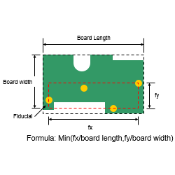 | =>75% L&W | M2,M3 | 2
2 | 光学点 | 光学点和板外形距离 | 光学点和板外形距离过近，会影响设备相机识别 | 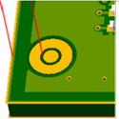 | =>2mm | M3 | 2
3 | 光学点 | 光学点阻焊开窗环宽 | 推荐光学点设计有一个阻焊开窗的亚光区域，阻焊开窗尺寸过小会导致亚光区域过小。 | 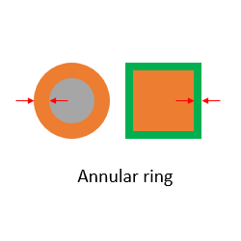 | =>40mil(1mm) | M1,M2,M3 | 6
4 | 器件布局 | 应力敏感器件和螺钉孔距离 | 应力敏感器件需要和螺钉孔保持安全距离，避免螺钉装配时产生的应力导致器件或焊点损坏。 | 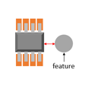 | >5mm | C72,MI1 | 1
5 | 器件布局 | 最小表贴元件安装距离 | 表面贴装元件相互距离需要大于SMT制程能力，避免影响生产良率或无法贴装。 | 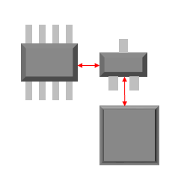 | =>0.25mm | C75,R85 | 1
6 | 器件布局 | M4螺钉器件禁布区（半径） | 器件布局需要和螺钉孔保持安全距离，以螺钉孔中心半径范围内禁布，避免螺钉安装后压线或电气间隙不足。 | 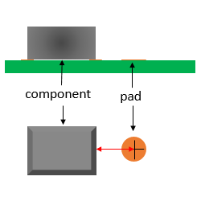 | >5.25mm | C72,MI1 | 1
7 | 器件布局 | M4螺钉布线禁布区（半径） | 布线需要和螺钉孔保持安全距离，避免螺钉安装后压线或电气间隙不足。 | 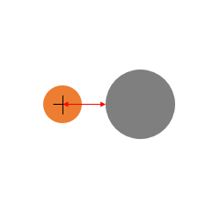 | >5.25mm | MI1,MI3 | 2
8 | 测试点 | 主面测试点尺寸 |  | 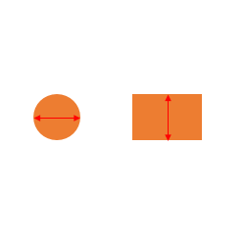 | =>30mil(0.762mm) |  | 3
9 | 测试点 | 测试点和器件距离（H<=1mm） |  | 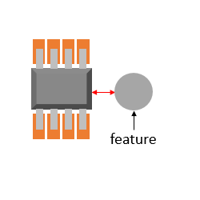 | >0.25mm | C60,C94,L10 | 3
10 | 测试点 | 测试点被元件本体覆盖 | 测试点PAD被元器件本体覆盖是潜在的设计错误，会导致该测试点无法被使用。 |  |  | C60,L10 | 2

DFX详细
DFX 详细

# | 严重性 | 检查分类 | 规则名 | 规则描述 | 位置1 | 位置2 | 标准值 | 实际值 | 图片 | 备注 | 状态
1 | 高 | 光学点 | DFX-1231-1 | 光学点不在PCB对角位置 | M2.1 | M3.1 | =>75% L&W | 38.64% |  |  | 未确认
2 | 高 | 光学点 | DFX-1231-1 | 光学点不在PCB对角位置 | M2.1 | M3.1 | =>75% L&W | 38.64% | 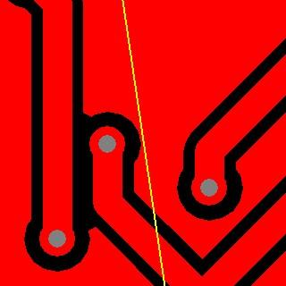 |  | 未确认
3 | 高 | 光学点 | DFX-1236-1 | 光学点和板外形距离 | M3.1 | LINE | =>2mm | 1.9333mm/76.1142mils | 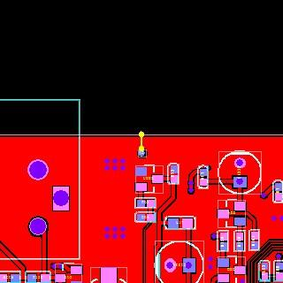 |  | 未确认
4 | 高 | 光学点 | DFX-1236-1 | 光学点和板外形距离 | M3.1 | LINE | =>2mm | 1.9333mm/76.1142mils | 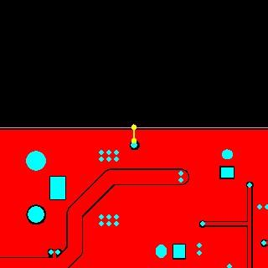 |  | 未确认
5 | 高 | 光学点 | DFX-1241-1 | 光学点阻焊开窗环宽 | M1.1 | M1.1 | =>40mil(1mm) | 0.1016mm/4mils |  |  | 未确认
6 | 高 | 光学点 | DFX-1241-1 | 光学点阻焊开窗环宽 | M2.1 | M2.1 | =>40mil(1mm) | 0.1016mm/4mils | 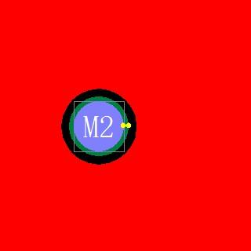 |  | 未确认
7 | 高 | 光学点 | DFX-1241-1 | 光学点阻焊开窗环宽 | M3.1 | M3.1 | =>40mil(1mm) | 0.1016mm/4mils | 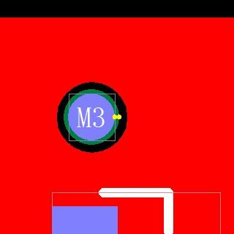 |  | 未确认
8 | 高 | 光学点 | DFX-1241-1 | 光学点阻焊开窗环宽 | M1.1 | M1.1 | =>40mil(1mm) | 0.1016mm/4mils | 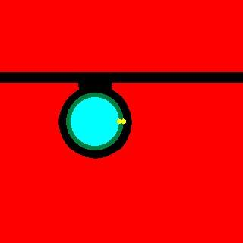 |  | 未确认
9 | 高 | 光学点 | DFX-1241-1 | 光学点阻焊开窗环宽 | M2.1 | M2.1 | =>40mil(1mm) | 0.1016mm/4mils |  |  | 未确认
10 | 高 | 光学点 | DFX-1241-1 | 光学点阻焊开窗环宽 | M3.1 | M3.1 | =>40mil(1mm) | 0.1016mm/4mils | 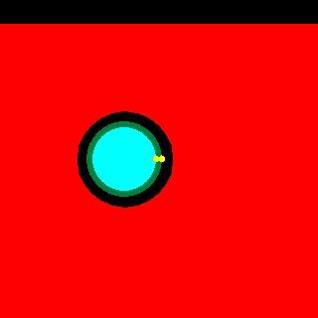 |  | 未确认
11 | 高 | 器件布局 | DFX-GEN-002 | 应力敏感器件和螺钉孔距离 | C72 | MI1.MI | >5mm | 2.242mm/88.2677mils | 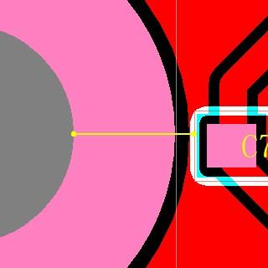 |  | 未确认
12 | 中 | 器件布局 | DFX-1247-1 | 最小表贴元件安装距离 | C75 | R85 | =>0.25mm | 0.2293mm/9.0276mils | 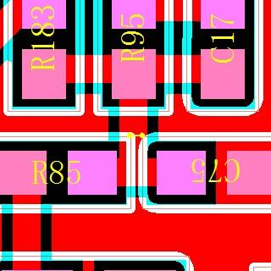 |  | 未确认
13 | 高 | 器件布局 | DFX-1156-8 | M4螺钉器件禁布区（半径） | MI1.MI | C72 | >5.25mm | 4.293mm/169.0157mils | 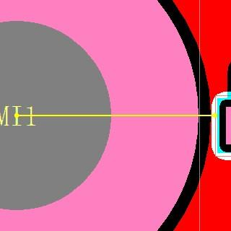 |  | 未确认
14 | 高 | 器件布局 | DFX-1156-15 | M4螺钉布线禁布区（半径） | MI1.MI | LINE | >5.25mm | 4.755mm/187.2047mils | 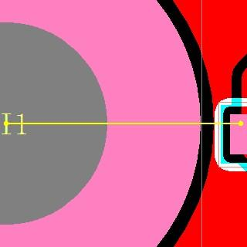 |  | 未确认
15 | 高 | 器件布局 | DFX-1156-15 | M4螺钉布线禁布区（半径） | MI3.MI | LINE | >5.25mm | 4.9008mm/192.9449mils | 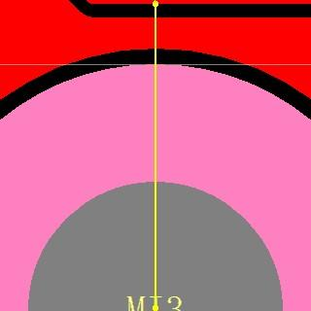 |  | 未确认
16 | 高 | 测试点 | DFX-2015-2 | 主面测试点尺寸 | PAD |  | =>30mil(0.762mm) | 0.5mm/19.685mils |  |  | 未确认
17 | 高 | 测试点 | DFX-2015-2 | 主面测试点尺寸 | PAD |  | =>30mil(0.762mm) | 0.5mm/19.685mils | 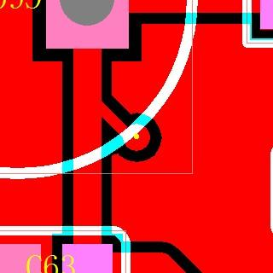 |  | 未确认
18 | 高 | 测试点 | DFX-2015-2 | 主面测试点尺寸 | PAD |  | =>30mil(0.762mm) | 0.5mm/19.685mils | 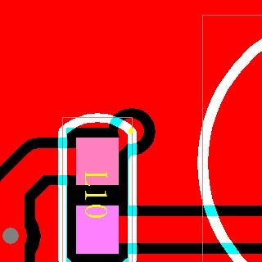 |  | 未确认
19 | 高 | 测试点 | DFX-TE-002-1 | 测试点和器件距离（H<=1mm） | C60 | PAD | >0.25mm | 0mm/0mils |  |  | 未确认
20 | 高 | 测试点 | DFX-TE-002-1 | 测试点和器件距离（H<=1mm） | L10 | PAD | >0.25mm | 0mm/0mils | 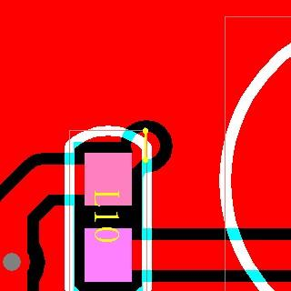 |  | 未确认
21 | 高 | 测试点 | DFX-TE-002-1 | 测试点和器件距离（H<=1mm） | C94 | PAD | >0.25mm | 0.1424mm/5.6063mils | 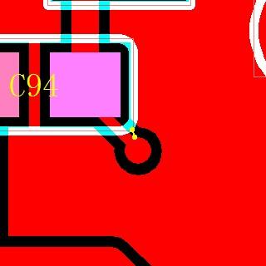 |  | 未确认
22 | 高 | 测试点 | DFX-TE-012-1 | 测试点被元件本体覆盖 | C60 | PAD |  | 0mm/0mils |  |  | 未确认
23 | 高 | 测试点 | DFX-TE-012-1 | 测试点被元件本体覆盖 | L10 | PAD |  | 0mm/0mils |  |  | 未确认

